異常処理（Web）
共通設計 |  |  |  |  |  |  |  | サブシステムID |  | サブシステム名 |  | 機能ID |  |  | 機能名 |  | 作成
 |  |  |  |  |  |  |  |  |  |  |  |  |  |  |  |  | 改定

 |  |  |  | 異常処理（Web）

 | ●異常処理（例外ハンドリング）
 |  | ・Spring ExceptionHandlerを利用する。
 |  | ・一部例外については共通クラスによりExceptionハンドリングを行う。本共通クラスはController個別ではなく、全Controller横断でハンドリングを行う。
 |  |  | ⇒400系エラーページ表示
 |  | ・共通クラスでハンドリングされない例外は、ExceptionHandlerにてハンドリングを行う。
 |  |  | ⇒500系エラーページ表示
 |  | ・各種例外スロー後のエラー画面遷移・ログ出力はSpring・共通部品により共通動作として行われる
 |  | ・個別機能仕様（画面内にメッセージ出力するなど）がある場合、個別側でエラー処理（Try-Catch）を実装、必要に応じ個別機能でてCatchしたExceptionログ出力を行うこと

アプリケーション
例外検知

Controllerクラス
共通クラス
annotation
Spring Framework
CustomizeExceptionHandler
ExceptionHandler

error
page

 | ●共通クラスでハンドリングを行うException

 |  |  | NO |  | 例外クラス |  |  |  |  |  | HTTPステータス |  | クラス種別 |  |  | 内容
 |  |  | 1 |  | BadRequestCustomizeException.class |  |  |  |  |  | 400 |  | 共通クラス |  |  | HTMLの改ざん等の不正リクエスト
 |  |  | 2 |  | ServletRequestBindingException.class |  |  |  |  |  | 400 |  | Spring標準 |  |  | リクエストパラメータ不正
 |  |  | 3 |  | HttpRequestMethodNotSupportedException.class |  |  |  |  |  | 400 |  | Spring標準 |  |  | リクエストメソッド（POST/GET）不正
 |  |  | 4 |  | BindException.class |  |  |  |  |  | 400 |  | Spring標準 |  |  | リクエストパラメータ妥当性検証エラー
 |  |  | 5 |  | InvalidPropertyException.class |  |  |  |  |  | 400 |  | Spring標準 |  |  | リクエストパラメータ不正
 |  |  | 6 |  | ForbiddenCustomizeException.class |  |  |  |  |  | 403 |  | 共通クラス |  |  | ユーザー権限エラー（個別ロジックでthrow）
 |  |  | 7 |  | AccessDeniedException.class |  |  |  |  |  | 403 |  | Spring標準 |  |  | ユーザー権限エラー

 |  |  | ・Spring ExceptionHandlerにより、HTTPステータス：500系エラー画面表示、ログ出力（StackTrace含む）

 | ●共通クラスでハンドリングされないException
 |  |  | （例）
 |  |  | NO |  | 例外クラス |  |  |  |  |  | HTTPステータス |  | クラス種別 |  |  | 内容
 |  |  | 1 |  | java.sql.SQLException |  |  |  |  |  | 500 |  | Java標準 |  |  | DB接続エラー
 |  |  | 2 |  | java.net.ConnectException |  |  |  |  |  | 500 |  | Java標準 |  |  | サーバ接続エラー
 |  |  | 3 |  | java.io.IOException |  |  |  |  |  | 500 |  | Java標準 |  |  | ファイルIOエラー

 | ●例外クラス相関
Javaプラットフォーム
共通クラス

Exception
CustomizeException

RuntimeException
BadRequestCustomizeException

ForbiddenCustomizeException

 | ●エラーページ
 |  | ・エラーページはHTTPステータス：500系・400系で異なるエラー画面を表示する
 |  | ・エラー画面のテンプレートは、src/main/resources/templates/error.html 固定で、HTTPステータスによって表示するタグ要素を制御する
 |  | ・ログインユーザーID、サーバー処理年月日時分秒、URLを出力する（ログ突合用）
 |  | ※ログインユーザーIDはエラー内容によって取得できない可能性あり

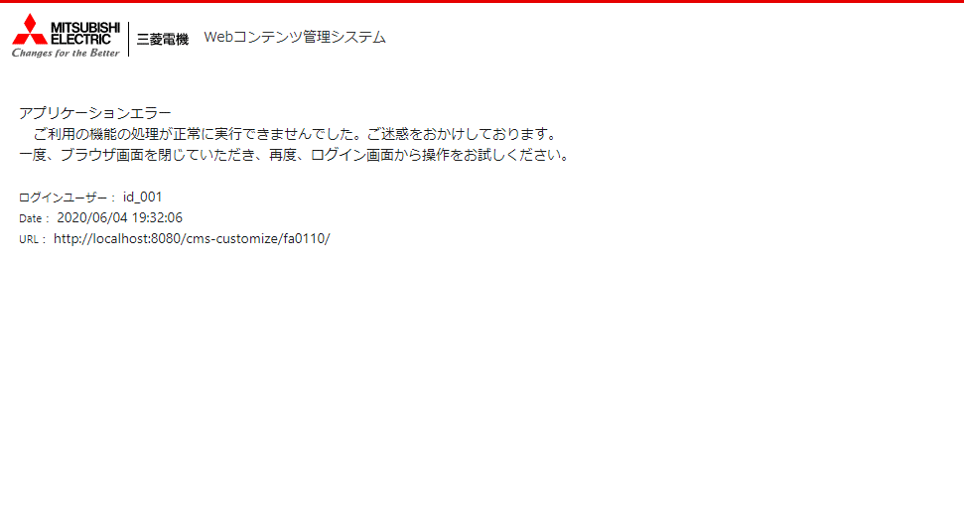
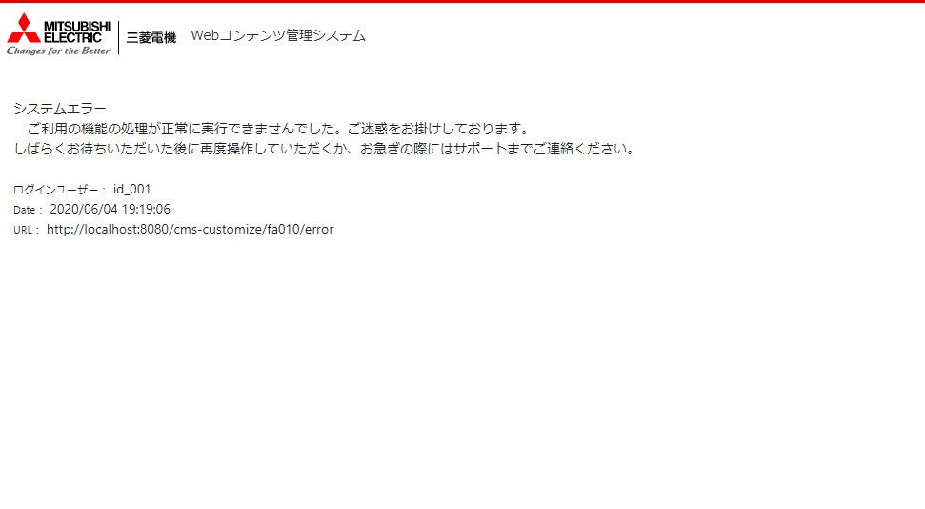
 |  | 400系エラーページレイアウト |  |  |  |  |  |  |  |  |  |  |  | 500系エラーページレイアウト

 | ●共通クラス
 |  | 用途：HTTPステータス：400系エラー画面を表示するため、一部例外をハンドリングする。

 |  | class名 |  |  |  | CustomizeExceptionHandler
 |  | annotation |  |  |  | Slf4j、ControllerAdvice
 |  | DI |  |  |  | MessageSourceLocale（annotation：Autowired）

 |  | ・主要メソッド
 |  |  | method名 |  |  |  | Object badRequest(Exception)
 |  |  | annotation |  |  |  | ExceptionHandler({ BadRequestCustomizeException.class, ServletRequestBindingException.class,HttpRequestMethodNotSupportedException.class,BindException.class,InvalidPropertyException.class})
 |  |  |  |  |  |  | ResponseBody
 |  |  | 説明 |  |  | エラーページに対し400系エラータイトル・メッセージを埋め込み、レスポンスコード400でModelAndView生成
 |  |  | 引数 |  |  | Exception |  | e | 例外
 |  |  | 戻り値 |  |  | Object |  | Spring．ModelAndView
 |  |  | method名 |  |  |  | Object forbidden(Exception)
 |  |  | annotation |  |  |  | ExceptionHandler({ ForbiddenCustomizeException.class, AccessDeniedException.class })
 |  |  |  |  |  |  | ResponseBody
 |  |  | 説明 |  |  | エラーページに対し400系エラータイトル・メッセージを埋め込み、レスポンスコード403でModelAndView生成
 |  |  | 引数 |  |  | Exception |  | e | 例外
 |  |  | 戻り値 |  |  | Object |  | Spring．ModelAndView

 |  | class名 |  |  |  | CustomizeException
 |  | extends |  |  |  | Exception

 |  | ・主要メソッド
 |  |  | method名 |  |  |  | CustomizeException(string)
 |  |  | 説明 |  |  | トランザクションをロールバックするために個別ロジックから投げるエラークラス（Serviceからcatchする前提）
 |  |  | 引数 |  |  | string |  | message | メッセージID
 |  |  | 戻り値 |  |  |  |  | なし

 |  | class名 |  |  |  | BadRequestCustomizeException
 |  | extends |  |  |  | RuntimeException

 |  | ・主要メソッド
 |  |  | method名 |  |  |  | BadRequestCustomizeException(Throwable)
 |  |  | 説明 |  |  | エラー画面（400）に遷移させるときに生成する例外
 |  |  | 引数 |  |  | Throwable |  | ｔ | 例外クラス（スーパークラス）
 |  |  | 戻り値 |  |  |  |  | なし

 |  | class名 |  |  |  | ForbiddenCustomizeException
 |  | extends |  |  |  | RuntimeException
 |  | 説明 |  |  | エラー画面（403）に遷移させるときに生成する例外

異常処理（PIMWeb連携バッチ）
共通設計 |  |  |  |  |  | サブシステムID | サブシステム名 | 機能ID | 機能名 | 作成
 |  |  |  |  |  |  |  |  |  | 改定

 |  |  | 異常処理（PIMWeb連携バッチ）

 | ●異常処理（例外ハンドリング）
 |  | ・Serviceクラス全体をtry句でくくり、必ず同クラスcatchにてエラー処理を行う構成とする
 |  | ・ロジック内でエラーをthrowする際は、共通クラスPimExceptionを利用することとする

アプリケーション
Serviceクラス
try｛
return 0;
}catch
return 1;
バッチServiceクラスの戻り値は必ず下記とする
正常終了：0
異常終了：1

 | ●例外クラス相関
Javaプラットフォーム
共通クラス

Exception

RuntimeException
PimException

 | ●共通クラス
 |  | 用途：個別Serviceから意図してthrowするためのエラークラス

 |  | class名 |  |  | PimException
 |  | extends |  |  | RuntimeException
 |  | 説明 |  | バッチ処理ロジックで発生するエラーを生成する例外

